Лист1
 |  |  |  |  |  |  | Прайс-лист 10/10/2015

 |  |  |  |  |  |  | ООО Бамбук
 |  |  |  |  |  |  | (383)347-72-42
 |  |  |  |  |  |  | +7-960-787-99-87
 |  |  |  |  |  |  | e-mail: 3477242@gmail.com
 |  |  |  |  |  |  | www.bamboo-fashion.ru

Фото | Наименование и описание модели | Размер изделия ширина* длина, см | Артикул | Расцветки | Цена, руб. | Рост, см |  |  |  |  |  |  |  | Сумма заказа, руб
 |  |  |  |  |  | 50 | 56 | 62 | 68 | 74 | 80 | 86 | 92 | 0.0
Линия E
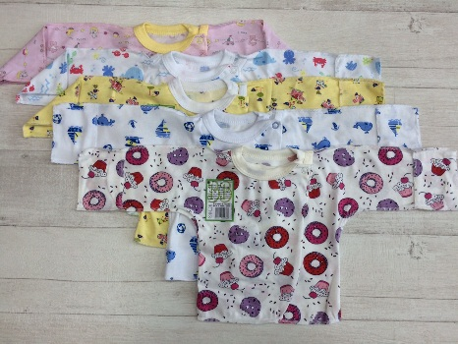 | Распашонка трикотажная 2 кнопки на плечах, длинный рукав с воротником из рибаны. На размерах 50, 56 и 62 - рукав закрывается. Швы внешние. Кулирная гладь хлопок 100% |  | E011005K_ | Цветная набивка в ассортменте | 85.5 | - |  |  | - | - | - | - | - | 0.0 | 0
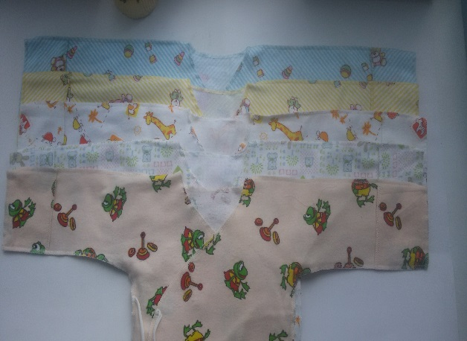 | Распашонка трикотажная на завязках, с клапаном.Швы внешние.Фланель 100% |  | Е011001FL_ | Цветная набивка в ассортименте
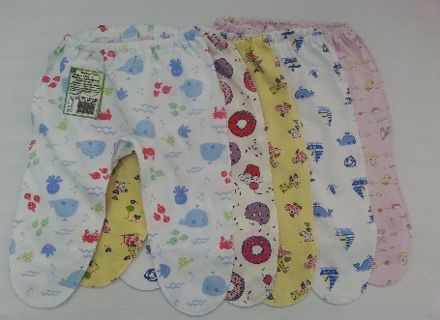 | Ползунки трикотажные на резинке. Швы внешние. Кулирная гладь хлопок 100% |  | E055002K_ | Цветная набивка в ассортменте | 60.7 |  |  |  |  |  | - | - | - | 0.0 | 0
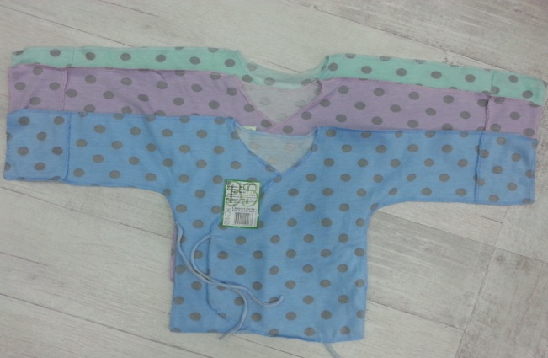 | Распашонка трикотажная на завязках. Швы внешние. Рукава закрываются. Кулирная гладь хлопок 100% |  | Е011001K_ | Цветная набивка в ассортменте | 63.0 |  |  |  | - | - | - | - | - | 0.0 | 0
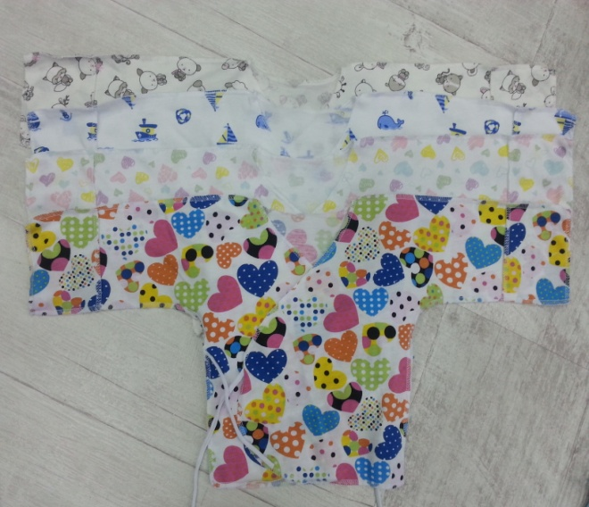
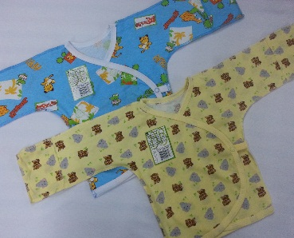 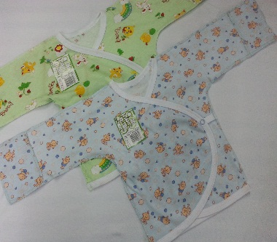 | Распашонка трикотажная 2 кнопки под рукавами длинный рукав с плоской мягкой окантовкой по периметру. На размерах 50, 56 и 62 - рукав закрывается. Швы внешние. Кулирная гладь хлопок 100% |  | E011014K__ | Цветная набивка в ассортименте | 85.5 |  |  |  |  |  | - | - | - | 0.0 | 0
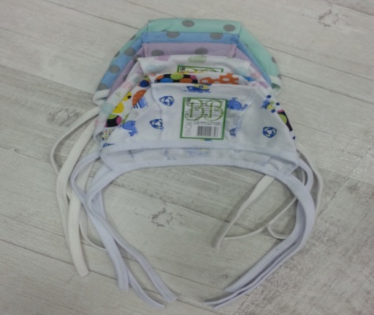
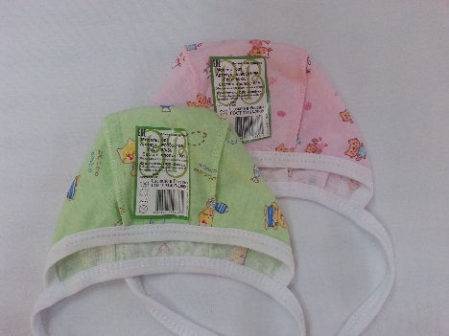 | Чепчик. Кулирная гладь. Хлопок 100% |  | E090001K_ | Цветная набивка в ассортименте | 40.5 | - |  |  | - | - | - | - | - | 0.0 | 0

Лист2
Фото | Наименование и описание модели | Размер изделия ширина* длина, см | Артикул | Расцветки | Цена, руб. | Рост, см |  |  |  |  |  |  |  |  |  |  |  | Сумма заказа, руб |  | доступные для заказа размеры
 |  |  |  |  |  | 50 | 56 | 62 | 68 | 74 | 80 | 86 | 92 | 98 | 104 | 110 | 116 | 0
Линия E |  |  |  |  |  | остаток, шт.
 | Распашонка трикотажная 2 кнопки на плечах, длинный рукав с воротником из рибаны. На размерах 50, 56 и 62 - рукав закрывается. Швы внешние. Кулирная гладь хлопок 100% |  | E011005K_ |  | 51.4 | - | 271 | 278 | - | - | - | - | - |  |  |  |  |  | #REF!
 | Ползунки трикотажные на резинке. Швы внешние. Кулирная гладь хлопок 100% |  | E055002K_ | Цветная набивка в ассортменте | 81.4 | - | 272 | 330 | 195 | 194 | - | - | -
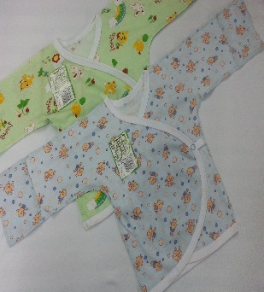 |  Распашонка трикотажная 2 кнопки под рукавами длинный рукав с плоской мягкой окантовкой по периметру. На размерах 50, 56 и 62 - рукав закрывается. Швы внешние. Кулирная гладь хлопок 100% |  | E011014K__ |  | 81.4 | - | 256 | 218 | - | - | - | - | - | - | - | - | - |  | #REF!
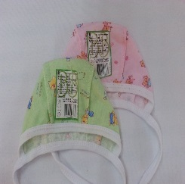 | Чепчик. Кулирная гладь. Хлопок 100% |  | E090001K_ | Цветная набивка в ассортименте | 74.6 | - |  | - | - | - | - | - | - |  |  |  |  | 0.0
Линия М
 | Ползунки на мягком поясе из рибаны с лайкрой 5%. Швы внешние. Широкий пояс нежно удерживает ползунки на животике малыша не оставляя следов от передавливания. Стопочка двойная утепленная - сохраняет тепло ножек, без внутренних швов - не травмирует нежные пальчики, устойчива к истиранию в области ноготка большого пальца. Модель разработана таким образом, чтобы стопы малыша не выскальзывали в штанины даже при очень активных движениях. Мягкая резиночка по пяточке. Стильные нашивки - наколенники обеспечивают дополнительную прочность к истиранию во время ползания. Интерлок хлопок 100% |  | М055001Y__ | Белый с салатной отстрочкой | 130.4 |  |  |  |  |  |  | - | - | - | - | - | - | 0 | 0
 | Ползунки высокие окантовка. Кнопочки на плечах. Швы внутренние. Стопочка двойная утепленная - сохраняет тепло ножек, без внутренних швов - не травмирует нежные пальчики, устойчива к истиранию в области ноготка большого пальца. Модель разработана таким образом, чтобы стопы малыша не выскальзывали в штанины даже при очень активных движениях. Интерлок хлопок 100% |  |  | Белый + стопочка набивка голубые снежинки | 226.8 | - |  |  |  |  | - | - | - |  |  |  |  | 0
 | Кофточка горловина рибана 2 кнопочки на плече. Рибана по низу изделия и рукавов. Махра хлопок 95% |  |  | Молочный | 220.6 | - | - |  |  |  |  |  | - |  |  |  |  | 0 | 0
 | Штанишки на манжете с отворотом с декоративной отстрочкой. Швы внутренние. Манжет с отворотом позволяет носить штанишки вдвое дольше. Комплект с кофточкой будет идеален в качестве пижамы и одежды для дома и прогулки. Махра хлопок 95% |  | М050401M_ | Молочный | 186.4 | - | - |  |  |  |  |  | - |  |  |  |  | 0 | 0
 | Штанишки на манжете с отворотом с декоративной отстрочкой по переду. Швы внутренние. Манжет с отворотом позволяет носить штанишки вдвое дольше. Комплект с кофточкой будет идеален для дома и прогулки. Велюр 20% подиэстер 80% хлопок |  | М050403V | Молочный + отделка голубой | 269.7 | - | - |  |  |  |  |  | - |  |  |  |  | 0
 | Комбинезон с капюшоном на подкладе из кулирной глади, с ушками "бегемотик". Рибана на капюшоне обеспечивает мягкое прилегание к голове ребенка. Рукав-манжет. Внешние швы. Декоративная отстрочка. На кнопочках. Флис, хлопок 95%. |  | М060104V | Белый + отделка желтый | 551.8 | - | - |  |  |  |  | - | - |  |  |  |  | 0
Головные уборы
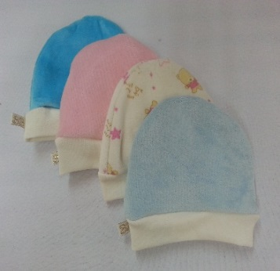 | Шапочка на рибане. Обхват головы 40см, 44см. Велюр 20% полиэстер 80% хлопок |  | М090203V_ | В ассортименте | 67.4 |  |  |  |  |  |  |  | - |  |  |  |  | 0 | 0

